REKAP
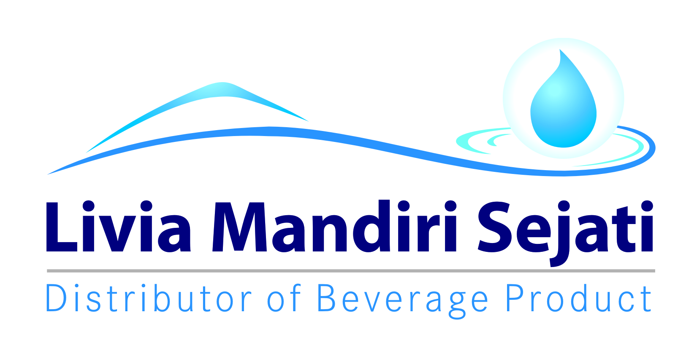
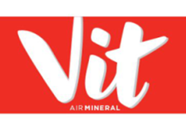
Realisasi Program WS/SO Vit Double Distribution - Trade Promo Vit 550 ml
PT Livia Mandiri Sejati
Periode 08 - 13 NOVEMBER 2021
,
Dist: PT. LIVIA MANDIRI SEJATI
NO. | WILAYAH | DEPO | QTY SALES Vit 550 ml | KLAIM TIV | KETERANGAN
1 | LMS 1 | PASURUAN | 20 | 10,000 | CLAIM BIAYA
2 |  | PROBOLINGGO | 90 | 76,250 | CLAIM BIAYA
3 |  | SUKOREJO | - | - | CLAIM BIAYA
4 |  | PAITON | 30 | 21,250 | CLAIM BIAYA
5 | LMS 2 | LUMAJANG | 255 | 233,750 | CLAIM BIAYA
6 |  | JEMBER | 630 | 620,000 | CLAIM BIAYA
7 |  | BONDOWOSO | 92 | 46,000 | CLAIM BIAYA
8 | LMS 3 | SITUBONDO | 15 | 7,500 | CLAIM BIAYA
9 |  | BANYUWANGI | 673 | 668,000 | CLAIM BIAYA |  | MO
10 |  | GENTENG | - | - | CLAIM BIAYA
TOTAL |  |  | 1,805 | 1,682,750
 |  |  | 0
Yang Membuat |  | Mengetahui | Mengetahui | Mengetahui | Mengetahui | Menyetujui

LELY PANGESTUTI | MONIKA TRIANA S | YONKKY DWIKA PUTRA | BELLA GLORIA UKHISIA | RENNY AMELIA | IYAN GUSTI PUTRA | MAHENDRA PURNA
ADM.FINANCE | ADM.FINANCE | RSM DISTRIBUTOR LMS | SALES SUPERVISOR TIV | SALES SUPERVISOR TIV | SALES SUPERVISOR TIV | SALES MANAGER TIV

SURAT KLAIM

No.
Telah terima dari
Uang sejumlah
Untuk pembayaran
Rp.
007/LMS.AFH/I/2021
94.000.-
Yonkky Dwika Putra
Pasuruan, 08 Januari 2021.
PT TIRTA INVESTAMA
Klaim Support Selisih Harga Pancoran Banyuwangi.
Periode 01 - 31 Desember 2020.
Sembilan puluh empat ribu rupiah.
No.
Telah terima dari
Uang sejumlah
Untuk pembayaran
Rp.
043/LMS.VIT/IV/2021
50.000.-
Yonkky Dwika Putra
Pasuruan, 28 April 2021.
PT TIRTA INVESTAMA
Klaim Program NOO Vit Office Expansion Q1 2021.
Periode 01 Januari - 31 Maret 2021.
Lima puluh ribu rupiah.
No.
Telah terima dari
Uang sejumlah
Untuk pembayaran
Rp.
007/LMS.AFH/I/2021
94.000.-
Yonkky Dwika Putra
Pasuruan, 08 Januari 2021.
PT TIRTA INVESTAMA
Klaim Support Selisih Harga Pancoran Banyuwangi.
Periode 01 - 31 Desember 2020.
Sembilan puluh empat ribu rupiah.
No.
Telah terima dari
Uang sejumlah
Untuk pembayaran
Rp.
109/LMS.VIT/XI/2021
1.682.750.-
Yonkky Dwika Putra
Pasuruan, 29 November 2021.
PT TIRTA INVESTAMA
Klaim Program Trade Promo Vit 550 ml.
Periode 08-13 November 2021.
Satu juta enam ratus delapan puluh dua ribu tujuh ratus lima puluh rupiah.

INME
